Ejercicio 1
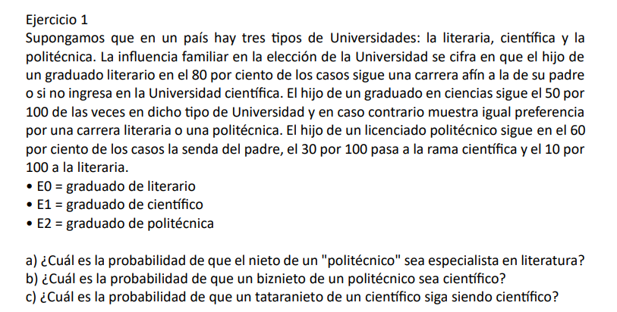

Estados
E0 | Literaria
E1 | Cientifica
E2 | Politecnica

 |  |  | Matriz de transicion

 |  | Literaria | Cientifica | Politecnica
 | Literaria | 0.8 | 0.2 | 0 | 1
 | Cientifica | 0.25 | 0.5 | 0.25 | 1
 | Politecnica | 0.1 | 0.3 | 0.6 | 1

a) ¿Cuál es la probabilidad de que el nieto de un "politécnico" sea especialista en literatura?

Nieto = P^2
 |  | Literaria | Cientifica | Politecnica
 | Literaria | 0.69 | 0.26 | 0.05
 | Cientifica | 0.35 | 0.375 | 0.275
 | Politecnica | 0.215 | 0.35 | 0.435

R\\ La probabilidad de que un nieto de un politecnico sea especialista en literatura es de un 21,5%

b) ¿Cuál es la probabilidad de que un biznieto de un politécnico sea científico?

Biznieto = P^3
 |  | Literaria | Cientifica | Politecnica
 | Literaria | 0.622 | 0.283 | 0.095
 | Cientifica | 0.40125 | 0.34 | 0.25875
 | Politecnica | 0.303 | 0.3485 | 0.3485

R\\ La probabilidad de que un biznieto de un politecnico sea cientifico es de 34,85%

c) ¿Cuál es la probabilidad de que un tataranieto de un científico siga siendo científico?

Tataranieto = P^4

 |  | Literaria | Cientifica | Politecnica
 | Literaria | 0.57785 | 0.2944 | 0.12775
 | Cientifica | 0.431875 | 0.327875 | 0.24025
 | Politecnica | 0.364375 | 0.3394 | 0.296225

R\\ La probabilidad que el tataranieto siga siendo un cientifico es de 32,79%

Ejercicio2
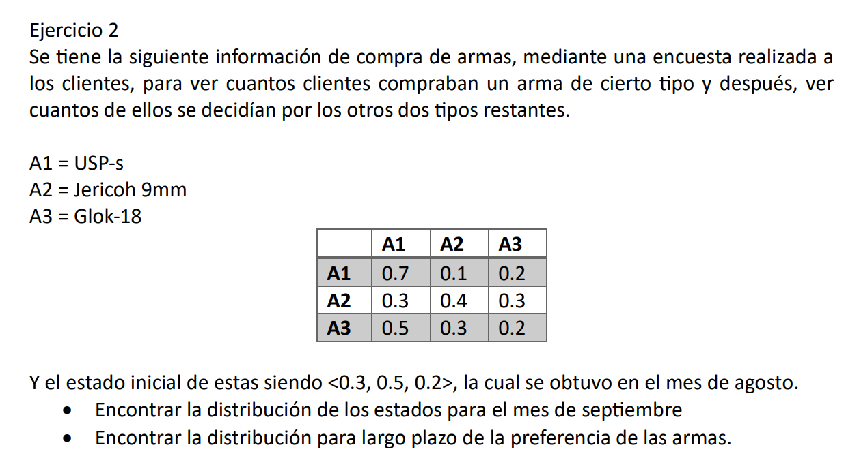

 |  |  |  |  |  |  |  | A1 | A2 | A3
 |  |  |  |  |  |  | A1 | 0.7 | 0.1 | 0.2 | 1
 |  |  |  |  |  |  | A2 | 0.3 | 0.4 | 0.3 | 1
 |  |  |  |  |  |  | A3 | 0.5 | 0.3 | 0.2 | 1

 |  |  |  |  |  |  | a^0 | A1 | A2 | A3
 |  |  |  |  |  |  |  | 0.3 | 0.5 | 0.2 | 1

1. Encontrar la distribución de los estados para el mes de septiembre |  |  |  |  | A^n = A^0 * P^n

 | A1 | A2 | A3
 | 0.46 | 0.29 | 0.25 | 1

R: | 46% | Probabilidad de que los clientes prefieran USP-s
 | 29% | Probabilidad de que los clientes prefieran Jericoh 9mm
 | 25% | Probabilidad de que los clientes prefieran Glok-18

2. Encontrar la distribución para largo plazo de la preferencia de las armas.

1. Matriz Transpuesta

 | A1 | A2 | A3
A1 | 0.7 | 0.3 | 0.5
A2 | 0.1 | 0.4 | 0.3
A3 | 0.2 | 0.3 | 0.2
 | 1 | 1 | 1

2. Matriz Identidad

 | A1 | A2 | A3
A1 | 1 | 0 | 0
A2 | 0 | 1 | 0
A3 | 0 | 0 | 1

3. I-P

 | A1 | A2 | A3
A1 | 0.3 | -0.3 | -0.5 | 1
A2 | -0.1 | 0.6 | -0.3 | 1
A3 | -0.2 | -0.3 | 0.8 | 1
 | 1 | 1 | 1 | 0

4. Mattriz inversa
 |  |  |  |  |  | R
 | 0.980 | -0.637 | -0.343 | 0.574 |  | 0
 | -0.588 | 0.882 | -0.294 | 0.206 |  | 0
 | -0.392 | -0.245 | 0.637 | 0.221 |  | 0
 | 0.333 | 0.333 | 0.333 | 0.000 |  | 1

5. Estabilizar la matriz

 | Estabilizada
 | 0.574
 | 0.206
 | 0.221
 | 9.2518585385E-18

R: | Probabilidades para cada caso

 | 57.35% | Probabilidad de que los clientes prefieran USP-s
 | 20.59% | Probabilidad de que los clientes prefieran Jericoh 9mm
 | 22.06% | Probabilidad de que los clientes prefieran Glok-18

Ejercicio 3
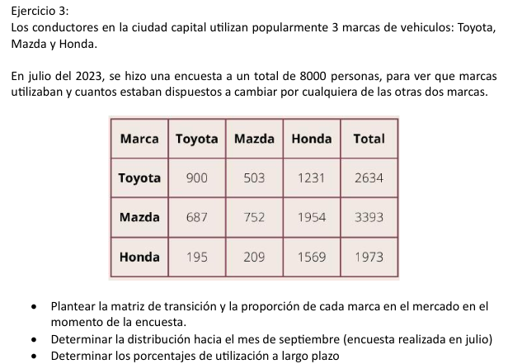

 |  |  |  |  |  |  |  | Determinar la distribución hacia el mes de septiembre

 |  |  |  |  |  |  |  |  | AGOSTO
 |  |  |  |  |  |  |  | M | Toyota | Mazda | Honda
 |  |  |  |  |  |  | JULIO | Toyota | 0.3416856492 | 0.19096431283 | 0.46735003797
 |  |  |  |  |  |  |  | Mazda | 0.20247568523 | 0.22163277336 | 0.57589154141
 |  |  |  |  |  |  |  | Honda | 0.098834262544 | 0.10593005575 | 0.7952356817
 |  |  |  |  |  |  |  |  | SEPTIEMBRE
 |  |  |  |  |  |  |  | M | Toyota | Mazda | Honda
 |  |  |  |  |  |  | AGOSTO | Toyota | 0.20160490932 | 0.15708013105 | 0.64131495963
 |  |  |  |  |  |  |  | Mazda | 0.17097609941 | 0.14879093941 | 0.68023296118
 |  |  |  |  |  |  |  | Honda | 0.13381504194 | 0.12659074917 | 0.73959420889

Plantear la matriz de transicion

JULIO |  |  |  |  |  |  | A^0
M | Toyota | Mazda | Honda |  | Proporcion |  | 0.32925 | 0.424125 | 0.246625 |  | 0.17189578927 | 0.14604503384 | 0.68205917689 | 1
Toyota | 0.3416856492 | 0.19096431283 | 0.46735003797 | 1 | 0.32925
Mazda | 0.20247568523 | 0.22163277336 | 0.57589154141 | 1 | 0.424125
Honda | 0.098834262544 | 0.10593005575 | 0.7952356817 | 1 | 0.246625
 |  |  |  |  | 1

Determinar los porcentajes de utilización a largo plazo

Paso 1: Matriz transpuesta |  |  |  |  | Paso 2: Matriz identidad

P | Toyota | Mazda | Honda |  |  | I | Toyota | Mazda | Honda
Toyota | 0.3416856492 | 0.20247568523 | 0.098834262544 |  |  | Toyota | 1 | 0 | 0
Mazda | 0.19096431283 | 0.22163277336 | 0.10593005575 |  |  | Mazda | 0 | 1 | 0
Honda | 0.46735003797 | 0.57589154141 | 0.7952356817 |  |  | Honda | 0 | 0 | 1

Paso 3: I - P |  |  |  |  | Paso 4: inversa (I-P) con fila y col img |  |  |  |  |  | R | vector resultante

I-P | Toyota | Mazda | Honda | col img |  | 0.83995461589 | -0.34154799136 | -0.49840662453 | 0.14889198997 |  | 0
Toyota | 0.6583143508 | -0.20247568523 | -0.098834262544 | 1 |  | -0.29617688735 | 0.72105094029 | -0.42487405294 | 0.13410758787 |  | 0
Mazda | -0.19096431283 | 0.77836722664 | -0.10593005575 | 1 |  | -0.54377772855 | -0.37950294892 | 0.92328067747 | 0.71700042215 |  | 0
Honda | -0.46735003797 | -0.57589154141 | 0.2047643183 | 1 |  | 0.33333333333 | 0.33333333333 | 0.33333333333 | 0 |  | 1
fila img | 1 | 1 | 1 | 0

Paso 5: Estabilizar

 | 0.14889198997 | Toyota
 | 0.13410758787 | Mazda
 | 0.71700042215 | Honda
 | 0

 |  | a | Matriz de transición y su proporción

 |  |  | M | Toyota | Mazda | Honda |  | Proporcion
 |  |  | Toyota | 0.3416856492 | 0.19096431283 | 0.46735003797 |  | 0.32925
 |  |  | Mazda | 0.20247568523 | 0.22163277336 | 0.57589154141 |  | 0.424125
 |  |  | Honda | 0.098834262544 | 0.10593005575 | 0.7952356817 |  | 0.246625

 |  | b | Distribución de septiembre |  |  |  |  | A^0 * P(1)

 |  |  | P(1) | Toyota | Mazda | Honda |  | Toyota | Mazda | Honda
 |  |  | Toyota | 0.20160490932 | 0.15708013105 | 0.64131495963 |  | 0.17189578927 | 0.14604503384 | 0.68205917689
 |  |  | Mazda | 0.17097609941 | 0.14879093941 | 0.68023296118
 |  |  | Honda | 0.13381504194 | 0.12659074917 | 0.73959420889

 |  | c | Determinar los porcentajes a largo plazo

 |  |  | Toyota | 14.89%
 |  |  | Mazda | 13.41%
 |  |  | Honda | 71.70%

Ejercicio4
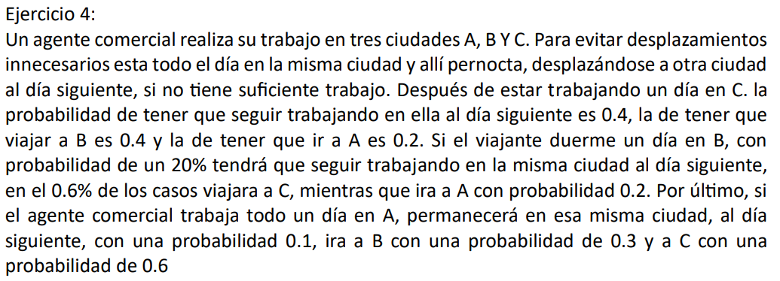

 |  |  |  |  |  | Matriz Transpuesta
P0 |  | A | B | C | Total |  | A | B | C
 | A | 0.1 | 0.3 | 0.6 | 1 | A | 0.1 | 0.2 | 0.4
 | B | 0.2 | 0.2 | 0.6 | 1 | B | 0.3 | 0.2 | 0.4
 | C | 0.4 | 0.4 | 0.2 | 1 | C | 0.6 | 0.6 | 0.2
 |  |  |  |  |  | TOTAL | 1 | 1 | 1
P0 |  | A | B | C | Total
 | A | 0.31 | 0.33 | 0.36 | 1 | Matriz Identidad
 | B | 0.3 | 0.34 | 0.36 | 1 |  | A | B | C
 | C | 0.2 | 0.28 | 0.52 | 1 | A | 1 | 0 | 0
 |  |  |  |  |  | B | 0 | 1 | 0
P0 |  | A | B | C | Total | C | 0 | 0 | 1
 | A | 0.2671 | 0.3153 | 0.4176 | 1
 | B | 0.267 | 0.3154 | 0.4176 | 1 | I-P
 | C | 0.25 | 0.3068 | 0.4432 | 1 | Matriz Identidad
 |  |  |  |  |  |  | A | B | C
P0 |  | A | B | C | Total | A | 0.9 | -0.2 | -0.4 | 1
 | A | 0.25992751 | 0.31178193 | 0.42829056 | 1 | B | -0.3 | 0.8 | -0.4 | 1
 | B | 0.2599275 | 0.31178194 | 0.42829056 | 1 | C | -0.6 | -0.6 | 0.8 | 1
 | C | 0.2594906 | 0.31156348 | 0.42894592 | 1 | TOTAL | 1 | 1 | 1 | 0

P0 |  | A | B | C | Total | Matriz Inversa (I-P)
 | A | 0.25974038245 | 0.31168837304 | 0.4285712445 | 1 | 0.56277056277 | -0.34632034632 | -0.21645021645 | 0.25974025974 |  | 0
 | B | 0.25974038245 | 0.31168837304 | 0.4285712445 | 1 | -0.32467532468 | 0.58441558442 | -0.25974025974 | 0.31168831169 |  | 0
 | C | 0.25974009612 | 0.31168822988 | 0.428571674 | 1 | -0.2380952381 | -0.2380952381 | 0.47619047619 | 0.42857142857 |  | 0
 |  |  |  |  |  | 0.33333333333 | 0.33333333333 | 0.33333333333 | 0 |  | 1

A^0 | A | B | C |  |  | Estabilizar |  | Procentajes
 | 0 | 0 | 1 |  |  | 0.25974025974 | A | 25.97% | A
 |  |  |  |  |  | 0.31168831169 | B | 31.17% | B
A^0*P^n | A | B | C |  |  | 0.42857142857 | C | 42.86% | C
 | 0.25974009612 | 0.31168822988 | 0.428571674 |  |  | 0 |  | 100.00%

• Si hoy el viajante está en C, ¿Cuál es la probabilidad de que también tenga que trabajar en C al cabo de cuatro días? • ¿Cuáles son las probabilidades estacionarias?

a) La probabilidad del viajante al cabo de 4 dias iniciar en c y trabajar al cabo de 4 dias en c es del 0,4285 (42,85%)
b) Las posibilidades estacionarias son para quedarse en A 0,2597 (25,97%)
b) Las posibilidades estacionarias son para quedarse en B 0,3117 (31,17%)
b) Las posibilidades estacionarias son para quedarse en C 0,4285 (42,85%)

